Sheet1
LM-1000データの取得項目初期設定
 | LM-1000からのcsvファイル内のどのデータを取得するかを設定します。
 | ①ソフト実行ファイルがあるところにある"LM-1000_csv_columnName.txt"を開く。
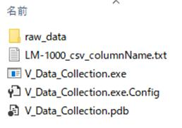

 | ②csvファイルから取得したいデータの列名を書いて、上書き保存する。
 |  | ※完全に同じ文字（全角/半角）にしないとデータ出来ません。

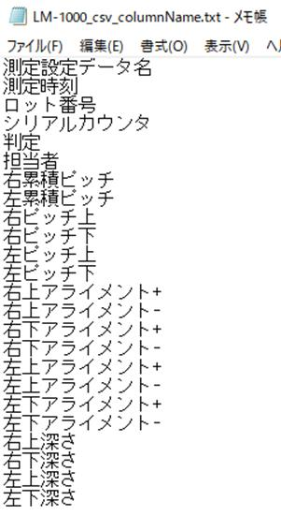

この場合は"測定回数"は書いていないので、ソフトではデータ取得しません。

フォルダ初期設定
 | ①ソフト画面の[Menu]⇒[設定]⇒[LM-1000からの・・・]を選択する。
 | ②表示されたダイアログボックスから対象のフォルダを選択し、OKを押す。
 | ③同様に[データ保存フォルダ]も設定する。
 | ④メイン画面に表示されているフォルダが設定した場所か確認する。
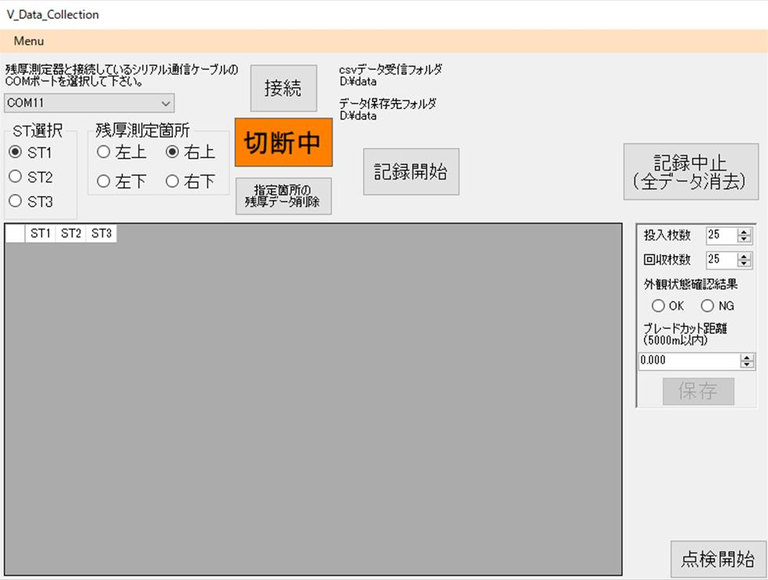
④ここに表示されている
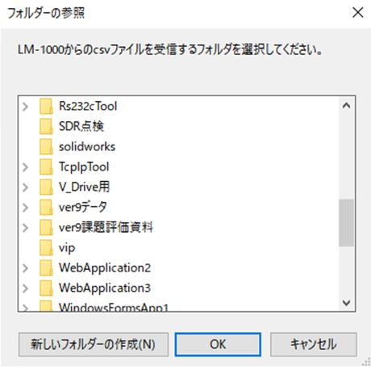

測定データ取得
 | ①記録開始ボタンを押す。
 | ②行が追加され、記録中と表示されます。
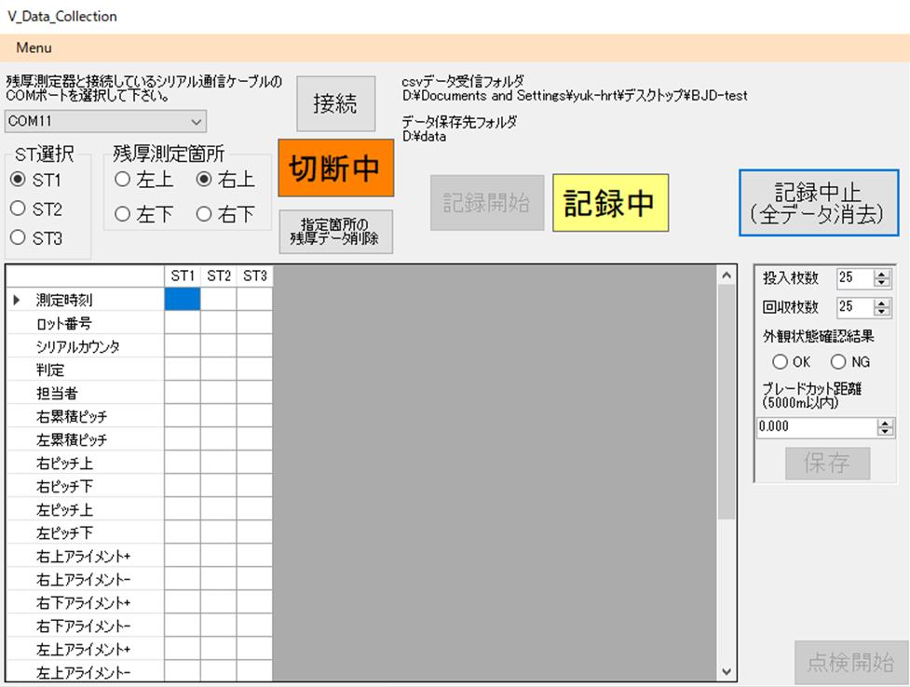

 | ③この状態でLM-1000からのcsvファイルを受け取ると、データが自動で追加されます。
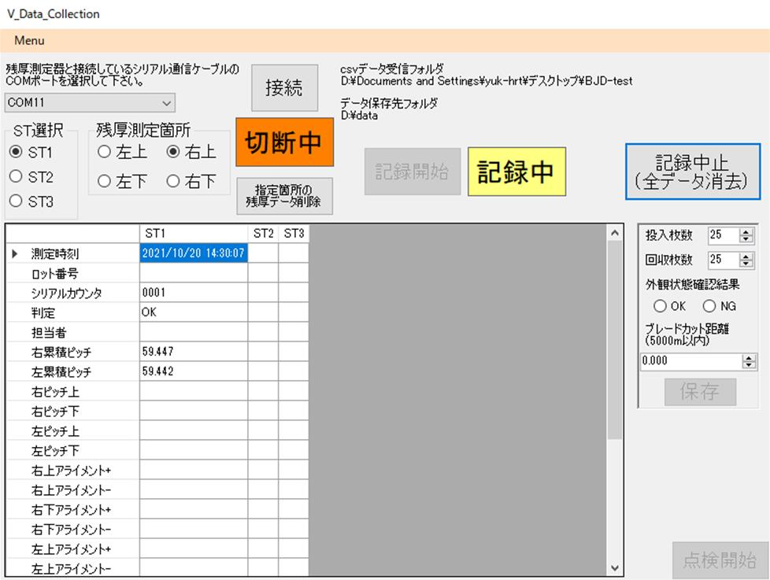
LM-1000

PC
csv
3秒に1回csvファイルを探し、
見つけたら読み込む

csvデータ
受信フォルダ
ソフト

読み込んだファイルは移動

ソフトの実行ファイルがあるところの
raw_dataフォルダ

LM-1000がデータ保存出来るように
共有フォルダ設定しておく。

【注意事項】
LM-1000で測定する時にシリアルカウンタの入力を正しくしないとエラーが発生します。
絶対に半角数字で入力して下さい！
ST1の基板の測定⇒シリアルカウンタに1を入力
ST2の基板の測定⇒シリアルカウンタに2を入力
ST3の基板の測定⇒シリアルカウンタに3を入力
入力数字を間違えるとデータが上書きされてしまいます。
ST2の基板なのにシリアルカウンタに1を入力すると、ST1のデータが上書きされて消えてしまいます。

ここからはV溝残厚測定データ取得の為の手順
 | ④測定器との通信に使用するCOMポートを選択する。

ソフトのシリアルポート設定は
下記のようになっています。
【RS232C通信】
ボーレート：2400bps
データ長：8bit
パリティ：無し
ストップビット：1
フロー制御：RTS

PCによってはたくさん出てきます。
PCにより選択するCOMポートは異なります。

 | ⑤接続ボタン押す。接続中の表示になります。
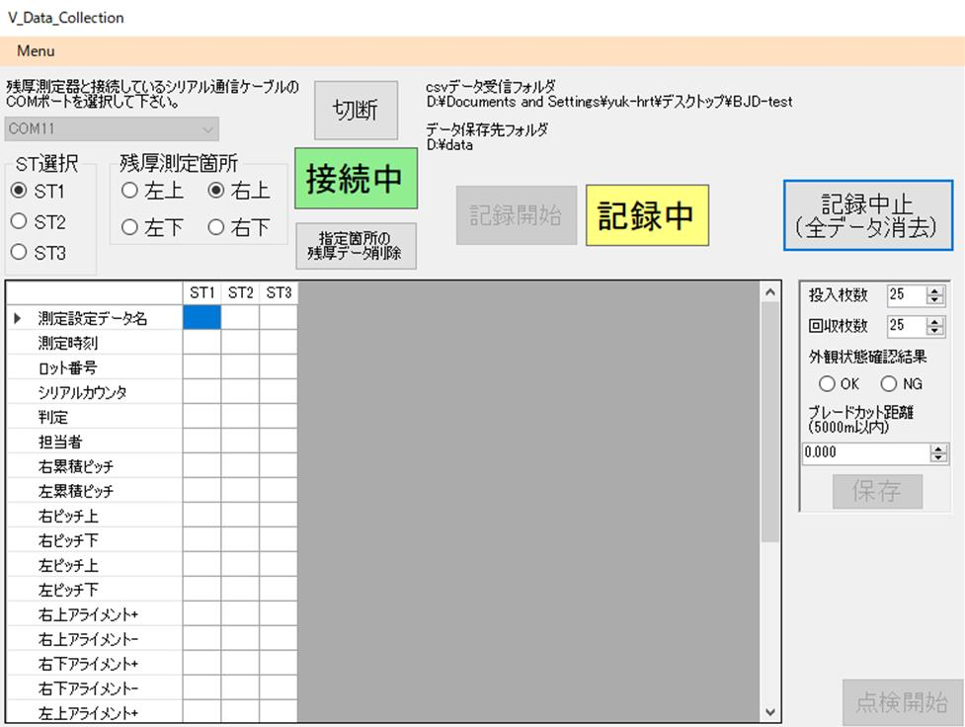

 | ⑥測定基板のST番号と測定箇所を選択する。

 | ⑦測定器側のデータ転送スイッチ（フットスイッチ）を押すとデータが取得出来ます。
 |  | ※エラーコード1が出た場合はメッセージを消して、再度転送スイッチを押してみて下さい。データが取得出来ていればOKです。
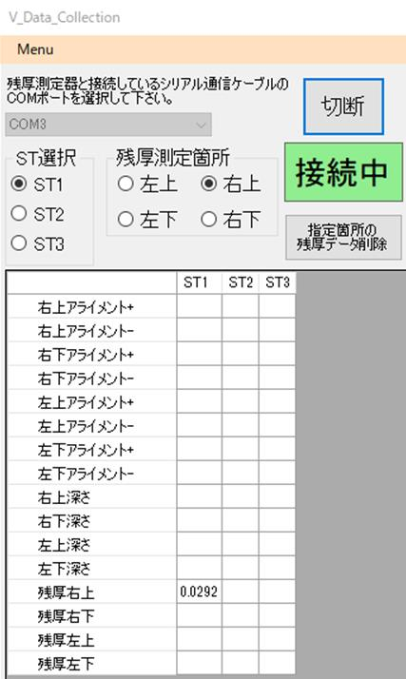

間違えた時は
このボタンで選択位置のデータを消去することが出来ます。

ST1と右上を選択した場合は
ST1列の残厚右上の行に測定値が入力されます。

 |  |  | ※PCの音が出るようになっていれば、音が鳴ります

測定データ保存
 | ①投入枚数、回収枚数を入力する。
 | ②外観状態確認結果を選択する。
 | ③ブレードカット距離を入力する。
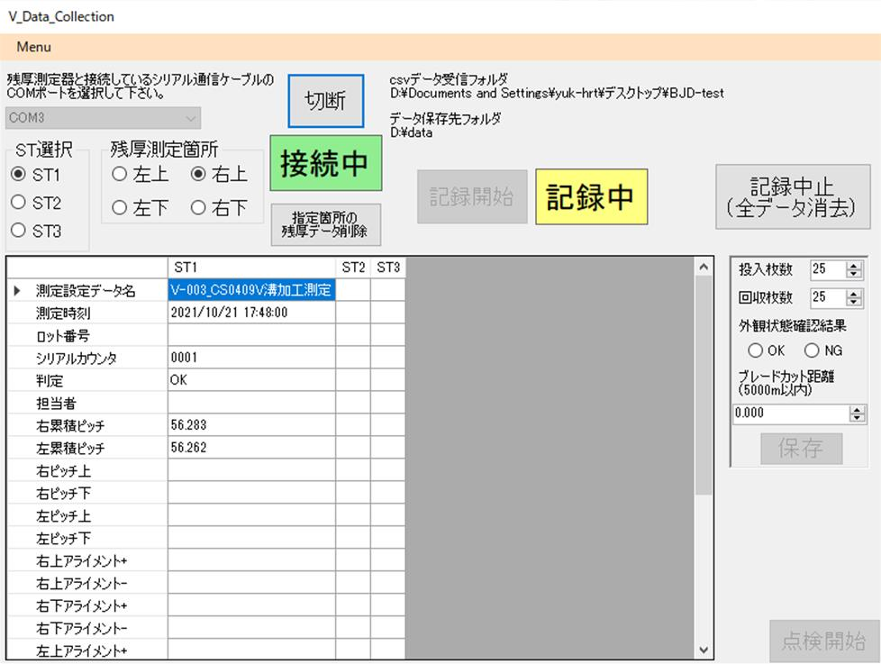

 | ④保存ボタンを押す。
 | ⑤確認メッセージを確認して、OKであれば[はい]を選択する。
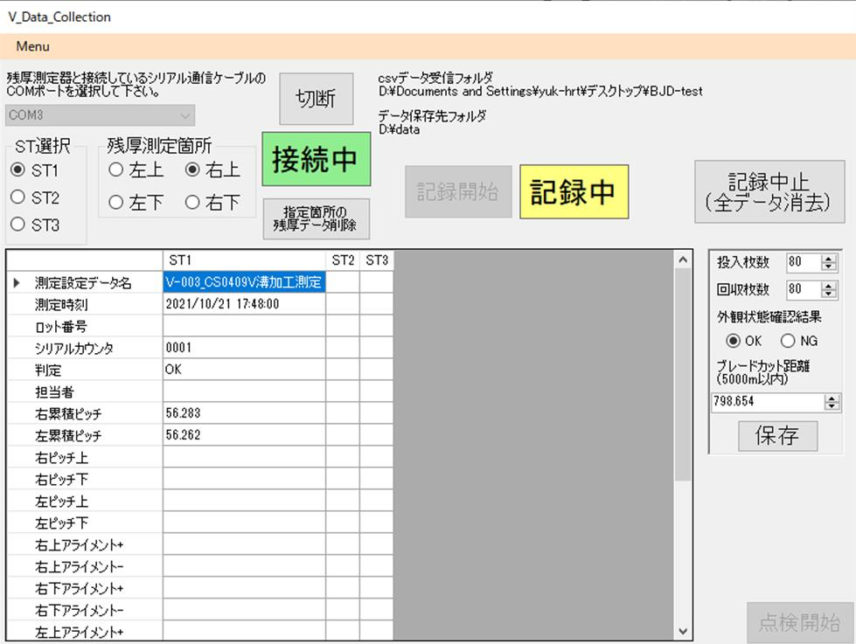

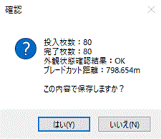

 | ⑥保存に成功した場合は"量産データを保存しました。"と表示されるので[OK]を押して下さい。
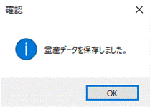
 |  |  |  | ※データ保存先フォルダで選択した場所のcsvファイルにデータが保存されます。
 |  |  |  |  | 2021年10月の場合は2021_10.csvにデータ保存されます。

記録中止
 | 測定データ記録を中止したい場合には記録中止ボタンを押して下さい。
 | ※現在取得していたデータは消えます。

LM-1000の点検時
 | ①点検開始ボタンを押す。
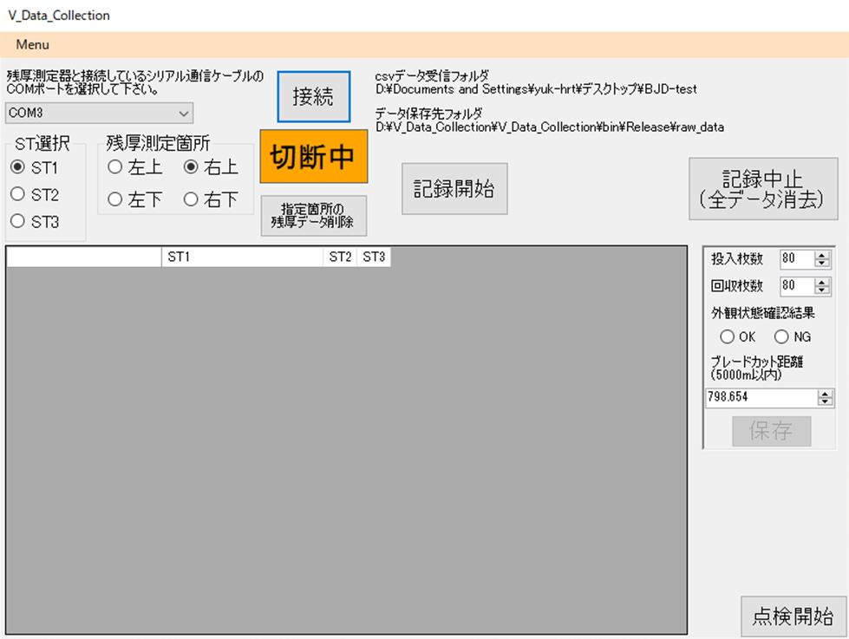

 | ②量産測定と同様の手順でLM-1000で測定します。
 | ③csvファイルを受信すると、読み込んだ後に自動で保存されます。
 | ④保存に成功した場合は"点検結果を保存しました。"と表示されるので[OK]を押して下さい。

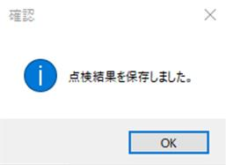
 |  |  |  |  | ※データ保存先フォルダで選択した場所のcsvファイルにデータが保存されます。
 |  |  |  |  |  | 2021年10月の場合は2021_10_check.csvにデータ保存されます。

